상품제안서
크린락 스텐찬통12p | 상품코드: S11454

 |  |  |  |  |  |  | 02-713-8555 | www.synergygift.co.kr
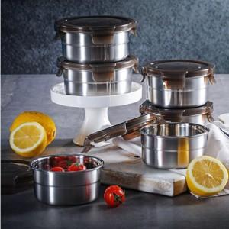

【상세/제작정보】

【인쇄/포장옵션】 | 기타 / 별도문의

【공급단가】 | 수량 | 120~ | 500~ | 1,000~ | 2,000~ | 3,000~
*VAT별도 | 단가 | 12,960원 | 12,480원 | 12,000원 | 11,520원 | 11,230원

【상품 URL】 | https://www.synergygift.co.kr:443/src/goods_detail.php?gdno=5544

